Sheet1
CL14 課題08_関数 |  |  |  |  | Sumida

 | HAL銀行ATM処理

 | 次の構造を持つ銀行預金通帳に対して、a支店から、入金/出金/b支店への振替処理を行うProgramを作成します。
 | struct mybank { |  | // 預金通帳構造体(宣言)
 | int a_zandaka; |  | // a支店残高
 | int b_zandaka; |  | // b支店残高
 | }

 | 以下main関数の中でLoopさせます。
 | 1. 処理種別を入力させる
 | 「処理種別を入力して下さい。入金(i)/出金(o)/b支店への振替(t)/終了(e) > 」
 | 2. 終了(e)ならProgramを終了させる (3. の入力検査関数内で終了を判別しても可)
 | 3. 入力検査関数を呼び出す
 | 入力検査関数では、
 |  | a. 処理種別入力が誤っていないかを検査する
 |  | 誤りがあれば、「処理種別に誤りがあります」と表示し、main関数に 0 (int) を戻す
 |  | b. 処理種別に誤りがなければ金額を入力させる
 |  | 「金額を入力して下さい > 」
 |  | c. 出金/b支店振替の場合は、a支店の残額がそれを満たすかどうか検査する
 |  | 満たさなければ、「残高不足で処理ができません。残高=xxxxx 」と表示し、main関数に 0 (int)を返す
 |  | d. 入金、又は出金/b支店振替で残高不足でない場合は、main関数に（入力された)金額 (int) を返す
 | 4. 入力検査関数からの戻り値が 0 (問題有)なら、1.の処理に戻り再入力させる
 | 5. 戻り値が金額(>0)なら、入出金処理関数を呼び出す
 | 入出金処理関数では、入金/出金、あるいはb支店への振替処理を行う
 | 6. 最後に記帳関数を呼び出し、a支店残高とb支店残高を出力する
 | 7. 1.に戻る

 | ＊預金通帳構造体の宣言は、全ての関数の外(#include xxxの下~最初の関数の前)で行い
 | 構造体の実体(Instance)作成は、 main関数内で行う事
 | ＊変数は全てローカル変数(=auto変数：各関数内で定義し、その関数内でのみアクセス可)で持ち、
 | グローバル変数(全関数の外に定義し、全関数がアクセス可)にしない事。各関数で必要な変数は、引数で与える事。
 | ＊関数の引数として、預金通帳構造体を渡すときは、アドレス渡しを使用する事(値渡しでも可だが、勉強の為あえて
 | アドレス渡しにする事)、それ以外の引数はアドレス渡しでも値渡しでもよいものとする。

 | (出力例)
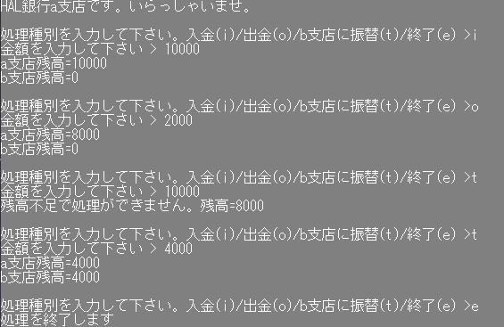

 |  |  |  | 以上

